Year Max Temp
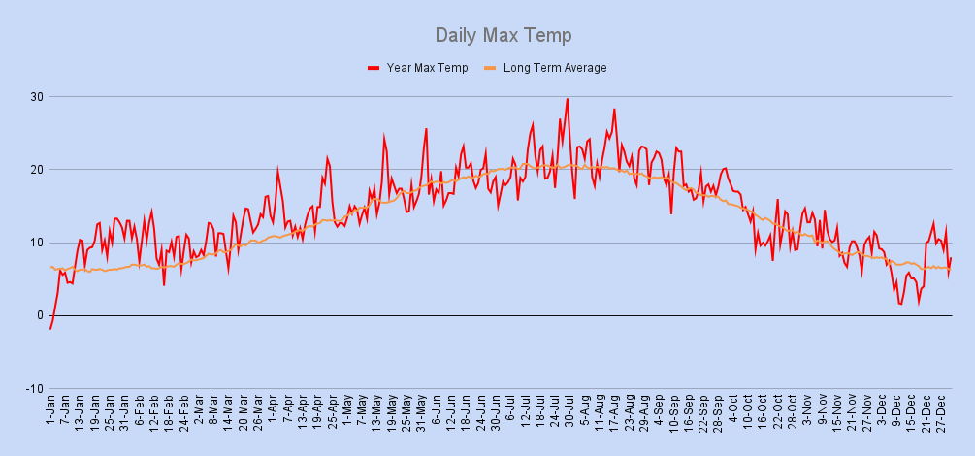

Year Min Temp
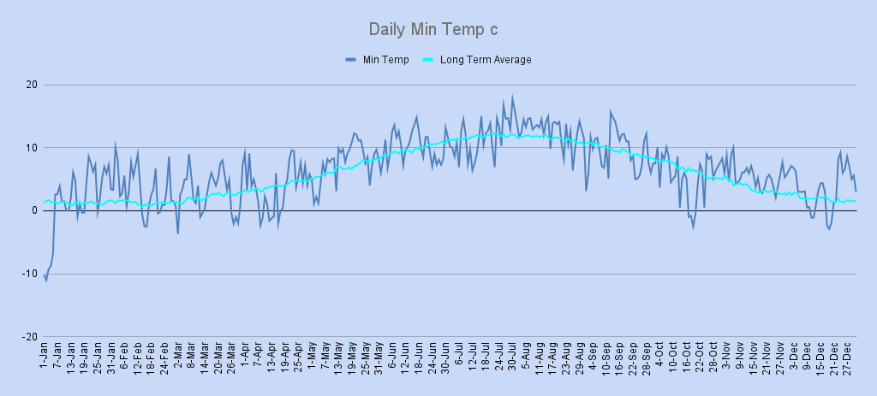

Year Wind Rose
Wind Rose

Year Wind Av & Max Gust
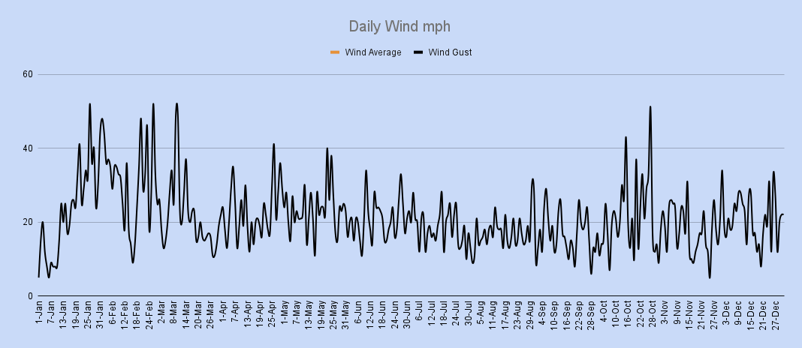

Year Rain
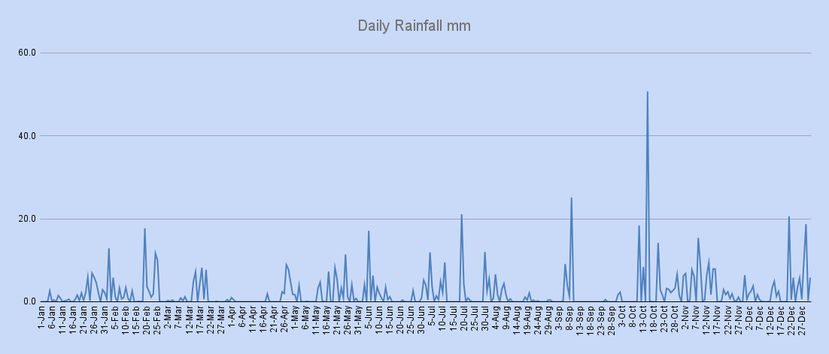

Year Snow
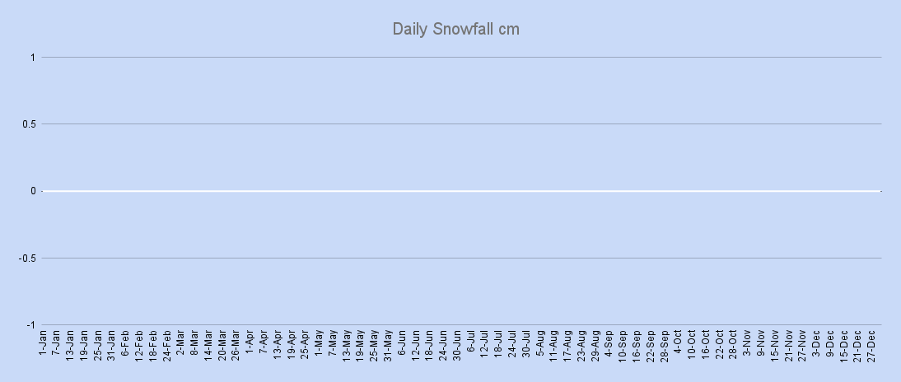

Year Air Pressure
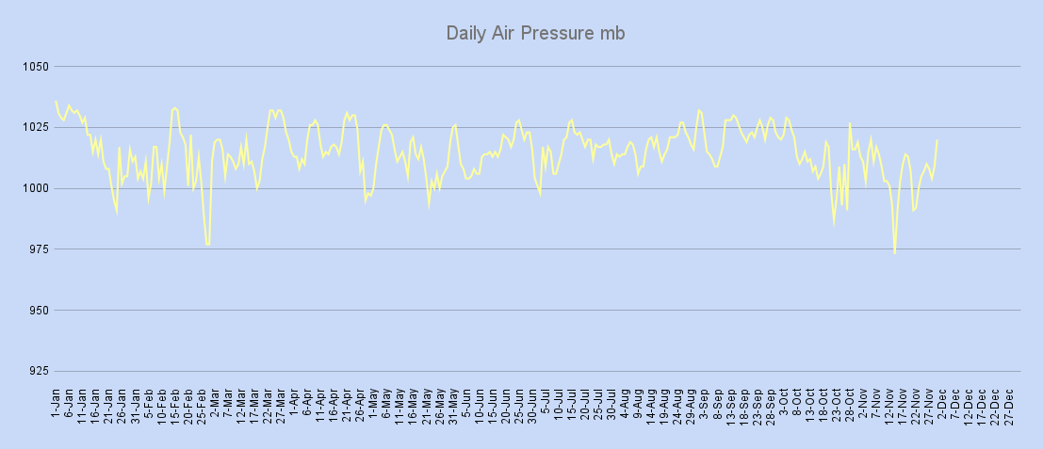

Sun Hours
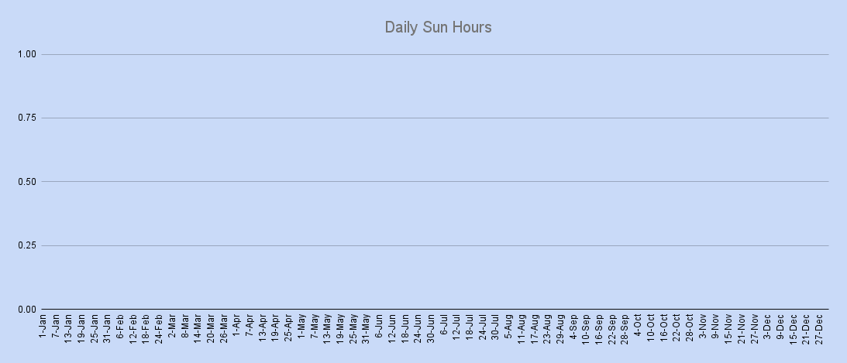

Daily Mean
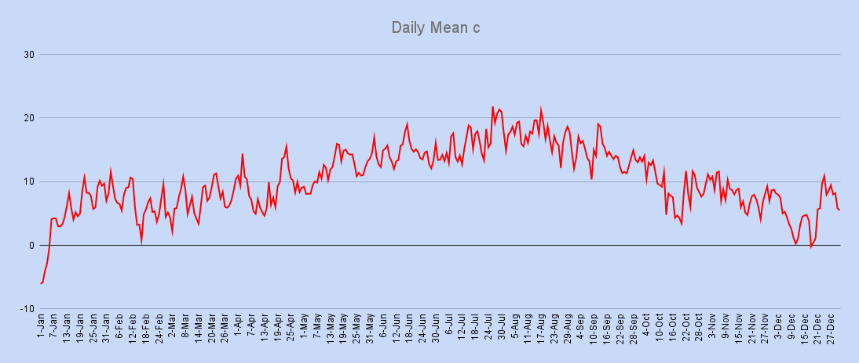

Monthly Mean
Monthly Mean c
 | Average | Actual

C.E.T,Rainfall & Sun Averages
Year Rainfall in mm
 | Tamworth Rainfall | Average Rainfall
Month | C.E.T Ave Temp 1971-00 | C.E.T Ave Tamworth | C.E.T Ave Dfference
January | 4.2 | 4.7 | 0.5
February | 4.2 | 6.6 | 2.4
March | 6.3 | 7.3 | 1.0
April | 8.1 | 9.0 | 0.9
May | 11.3 | 12.0 | 0.7
June | 14.1 | 14.6 | 0.5
July | 16.5 | 16.3 | -0.2
August | 16.2 | 17.3 | 1.1
September | 13.7 | 14.1 | 0.4
October | 10.4 | 9.2 | -1.2
November | 6.9 | 8.1 | 1.2
December | 5.1 | 5.3 | 0.2
Year | 9.7 | 10.4 | 0.7

 |  |  |  | Ave Rainfall | jan | feb | mar | apr | may | jun | jul | aug | sep | oct | nov | dec | Year Total
 |  |  |  | 1971-00 Ave | 76 | 55.5 | 62 | 57.1 | 55.7 | 63 | 51.8 | 65.2 | 69.2 | 74.1 | 73.2 | 82.7 | 785.5
 |  |  |  | 2002 | 44.6 | 81.4 | 36.5 | 31.0 | 56.8 | 43.3 | 84.8 | 29.4 | 40.1 | 123.1 | 103.3 | 94.9 | 769.2

Year Sun Hours

 |  |  |  | Ave Sun Hours | jan | feb | mar | apr | may | jun | jul | aug | sep | oct | nov | dec | Year Total
 |  |  |  | 1971-00 Ave | 55.1 | 72 | 116.7 | 147.1 | 193.3 | 192.6 | 194 | 170.7 | 130.7 | 100.2 | 66.2 | 62.6 | 1501.2
 |  |  |  | 2002 | 0.0 | 0.0 | 0.0 | 0.0 | 0.0 | 0.0 | 0.0 | 0.0 | 0.0 | 0.0 | 0.0 | 0.0 | 0.0

